模板
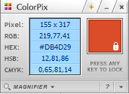
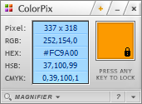
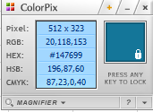
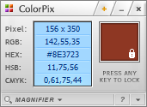
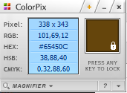
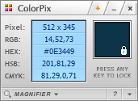
主要配色

看板
表姐凌祯 图表制作展示 2018-10-23

环形柱状图
数据系列 | 数据值 | 270 | 360-270
A | 84 | 270 | 90
B | 66 | 212.14285714 | 147.85714286
C | 53 | 170.35714286 | 189.64285714
D | 35 | 112.5 | 247.5

折线图
序号 | 蓝色 | 黄色
Jan | 55 | 33
Feb | 54 | 32
Mar | 51 | 39
Apr | 54 | 44
May | 51 | 59
Jun | 53 | 69
Jul | 57 | 80
Aug | 60 | 81
Sep | 65 | 81
Oct | 74 | 87
Nov | 72 | 97
Dec | 78 | 92

堆积面积图
月份 | 兰 | 黄 | 红
Jan | 55 | 33 | 25
Feb | 54 | 26 | 20
Mar | 56 | 20 | 15
Apr | 50 | 15 | 22
May | 51 | 17 | 21
Jun | 43 | 8 | 31
Jul | 45 | 0 | 27
Aug | 41 | -2 | 23
Sep | 35 | 2 | 31
Oct | 37 | 7 | 31
Nov | 27 | 2 | 37
Dec | 21 | -1 | 32

柱形图
3/5
项目 | 预算 | 实际
A | 1 | 1
B | 1 | 1
C | 1 | 1
D | 1 | 0 | 3
E | 1 | 0 | 3/5

3/5
项目 | 预算 | 实际
A | 1 | 1
B | 1 | 1
C | 1 | 1
D | 1 | 0 | 3
E | 1 | 0 | 3/5

92%
项目 | 主 | 辅
完成率 | 92% | 100%

条形图
项目 | 业绩 | 突出显示 | 1
A | 55 | 55
B | 46 | 0
C | 36 | 0
D | 31 | 0
E | 26 | 0

项目 | 业绩 | 辅助列
A | 84 | 100
B | 72 | 100

环形图
72%
项目 | 完成比率 | 未完成比率
A | 72% | 28%

72%

74%

项目 | 完成比率 | 未完成比率
B | 74% | 26%
74%

23%

项目 | 完成比率 | 未完成比率
C | 23% | 77% | 0.46685741671
23%

 | 系列2 | 系列1
A | 88 | 51
B | 40
C | 46
D | 75
E | 56
F | 54 | 34
饼图 | 系列1 | 系列2
A | 51 | 88
B |  | 40
C |  | 46
D |  | 75
E |  | 56
F | 34 | 54

